6. EXPORTACIONES
Tabla 6
EXPORTACIONES METÁLICAS

VALOR DE LAS EXPORTACIONES METÁLICAS (US$ MILLONES)
PERIODO | COBRE | ORO | ZINC | PLATA | PLOMO | ESTAÑO | HIERRO | MOLIBDENO | OTROS | TOTAL
2009 | 5,935 | 6,791 | 1,233 | 214 | 1,116 | 591 | 298 | 276 | 27 | 16,482
2010 | 8,879 | 7,745 | 1,696 | 118 | 1,579 | 842 | 523 | 492 | 29 | 21,903
2011 | 10,721 | 10,235 | 1,523 | 219 | 2,427 | 776 | 1,030 | 564 | 31 | 27,526
2012 | 10,731 | 10,746 | 1,352 | 210 | 2,575 | 558 | 845 | 428 | 22 | 27,467
2013 | 9,821 | 8,536 | 1,414 | 479 | 1,776 | 528 | 857 | 356 | 23 | 23,789
2014 | 8,875 | 6,729 | 1,504 | 331 | 1,523 | 540 | 647 | 360 | 38 | 20,545
2015 | 8,175 | 6,537 | 1,507 | 138 | 1,542 | 342 | 350 | 220 | 27 | 18,836
2016 | 10,168 | 7,267 | 1,466 | 119.9 | 1,656 | 344 | 344 | 273 | 15 | 21,652
2017 | 9,751 | 5,927 | 1,599 | 85 | 1,215 | 283 | 386 | 245 | 26 | 19,517
Ene. | 878 | 565 | 147 | 8 | 100 | 27 | 67 | 19 | 3.7 | 1,813
Feb. | 1,151 | 602 | 193 | 9 | 156 | 28 | 33 | 23 | 3.4 | 2,199
Mar. | 1,017 | 597 | 175 | 10 | 79 | 35 | 55 | 27 | 2.2 | 1,998
Abr. | 932 | 638 | 123 | 9 | 115 | 34 | 57 | 22 | 0.5 | 1,930
May. | 1,079 | 603 | 229 | 10 | 139 | 34 | 43 | 30 | 1.8 | 2,168
Jun. | 1,184 | 727 | 188 | 11 | 149 | 27 | 28 | 27 | 4.2 | 2,345
Jul. | 838 | 616 | 155 | 10 | 134 | 31 | 31 | 30 | 3.3 | 1,848
Ago. | 1,183 | 806 | 156 | 10 | 161 | 34 | 37 | 29 | 4.3 | 2,421
Set. | 1,489 | 773 | 234 | 9 | 182 | 31 | 36 | 37 | 2.9 | 2,794

VARIACIÓN INTERANUAL ACUMULADA* EN MILLONES DE US$ / ENERO-SETIEMBRE
Ene-Set 2016 | 6,898 | 5,536 | 984 | 91 | 1,179 | 239 | 248 | 194 | 7 | 15,375
Ene-Set 2017 | 9,751 | 5,927 | 1,599 | 85 | 1,215 | 283 | 386 | 245 | 26 | 19,517
Var% | 41.35% | 7.07% | 62.45% | -6.27% | 3.07% | 18.54% | 55.76% | 25.85% | 300.33% | 26.94%

EVOLUCIÓN DE LAS EXPORTACIONES MINERAS METÁLICAS / US$ MILLONES
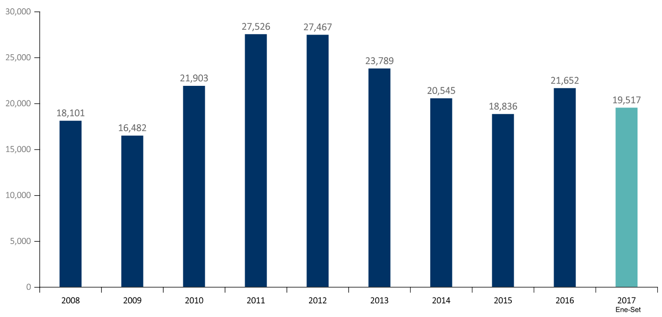

VOLUMEN DE LAS EXPORTACIONES METÁLICAS
PERIODO | COBRE | ORO | ZINC | PLATA | PLOMO | ESTAÑO | HIERRO | MOLIBDENO
 | (Miles toneladas) | (Miles oz tr) | (Miles toneladas) | (Millones oz tr) | (Miles toneladas) | (Miles toneladas) | (Miles toneladas) | (Miles toneladas)
2009 | 1,246 | 6,972 | 1,373 | 16 | 682 | 37 | 12 | 12
2010 | 1,256 | 6,335 | 1,314 | 6 | 770 | 39 | 17 | 17
2011 | 1,262 | 6,492 | 1,007 | 7 | 988 | 32 | 19 | 19
2012 | 1,406 | 6,427 | 1,016 | 7 | 1,170 | 26 | 18 | 18
2013 | 1,404 | 6,047 | 1,079 | 21 | 855 | 24 | 18 | 18
2014 | 1,402 | 5,323 | 1,149 | 17 | 768 | 25 | 16 | 16
2015 | 1,735 | 5,689 | 1,217 | 9 | 930 | 20 | 18 | 18
2016 | 2,492 | 5,810 | 1,114 | 7.1 | 941 | 11 | 19 | 24
2017 | 1,927 | 4,727 | 884 | 5 | 621 | 14 | 10 | 17
Ene. | 187 | 474 | 95 | 0.4 | 52 | 1.3 | 1.4 | 1.6
Feb. | 220 | 488 | 111 | 0.5 | 78 | 1.4 | 0.7 | 1.7
Mar. | 193 | 485 | 98 | 0.6 | 40 | 1.8 | 1.3 | 2.0
Abr. | 199 | 504 | 71 | 0.5 | 58 | 1.8 | 1.5 | 1.4
May. | 224 | 484 | 126 | 0.6 | 75 | 1.7 | 1.2 | 1.9
Jun. | 244 | 577 | 106 | 0.6 | 80 | 1.4 | 1.8 | 1.8
Jul. | 170 | 498 | 85 | 0.6 | 69 | 1.6 | 2.4 | 2.4
Ago. | 225 | 629 | 84 | 0.6 | 79 | 1.7 | 2.2 | 2.2
Set. | 264 | 588 | 109 | 0.5 | 88 | 1.5 | 2.4 | 2.4

VARIACIÓN ACUMULADA - VOLUMEN* / ENERO-SETIEMBRE
Ene-Set 2016 | 1,741 | 4,387 | 799 | 5.45 | 686 | 14.24 | 8.47 | 17.80
Ene-Set 2017 | 1,927 | 4,727 | 884 | 4.99 | 621 | 14.25 | 9.64 | 17.31
Var% | 10.70% | 7.77% | 10.71% | -8.52% | -9.58% | 0.10% | 13.81% | -2.75%

VARIACIÓN % DE LAS EXPORTACIONES MINERAS METÁLICAS (VOLUMEN (*)) / VAR%

Fuente: BCRP, Cuadros Estadísticos Mensuales. Elaborado por Ministerio de Energía y Minas * El cuadro es elaborado por el Banco Central de Reserva del Perú. Los volúmenes para cada mineral se especifican a continuación: . COBRE: Se considera las partidas arancelarias que corresponden a “Minerales de cobre y sus concentrados” y “Cátodos y secciones de cátodos de cobre refinado”. . ORO: Se considera “Minerales de oro y sus concentrados”, así como “Refinados de oro”. Incluye estimación de exportaciones de oro no registradas por Aduanas. . ZINC: Se considera “Minerales de zinc y sus concentrados” y “Zinc refinado”. . HIERRO: Se considera “Hierro pellets” y “Hierro lodos y tortas”. . PLATA: Se considera plata refinada y la partida “plata y sus concentrados”. El volumen es calculado en base a la información que envía Aduanas en kg y se transforman a la unidades de referencia (es decir, de kilos a onzas troy, o de kilos a toneladas). En el caso del cobre y otros metales, en los que se considera concentrados, los volúmenes se ajustan por una ley promedio. Información disponible a la fecha de elaboración de este boletín.

6.1 EXPORTACIONES PART
Tabla 04.3
ESTRUCTURA DEL VALOR DE LAS EXPORTACIONES PERUANAS

RUBRO | 2008 | 2009 | 2010 | 2011 | 2012 | 2013 | 2014 | 2015 | 2016 | 2016 | 2017 | Var% | Part%
 |  |  |  |  |  |  |  |  |  | ene-set

Mineros Metálicos | 18,101 | 16,482 | 21,903 | 27,526 | 27,467 | 23,789 | 20,545 | 18,836 | 21,652 | 15,375 | 19,517 | 26.94% | 60.22%
Minerales no metálicos | 176 | 148 | 252 | 492 | 722 | 722 | 664 | 698 | 640 | 468 | 418 | -10.70% | 1.29%
Sidero-metalúrgicos y joyería | 909 | 571 | 949 | 1,130 | 1,301 | 1,320 | 1,149 | 1,080 | 1,084 | 800 | 928 | 16.05% | 2.86%
Metal-mecánicos | 328 | 369 | 393 | 476 | 545 | 544 | 581 | 525 | 442 | 329 | 358 | 8.81% | 1.11% | 65.48%
Petróleo y gas natural | 2,681 | 1,921 | 3,088 | 4,568 | 4,996 | 5,271 | 4,562 | 2,302 | 2,210 | 1,370 | 2,306 | 68.41% | 7.12% | 34.52%
Pesqueros (Export. Trad.) | 1,797 | 1,683 | 1,884 | 2,114 | 2,312 | 1,707 | 1,731 | 1,449 | 1,267 | 1,088 | 1,716 | 57.74% | 5.30%
Agrícolas | 686 | 634 | 975 | 1,689 | 1,095 | 786 | 847 | 704 | 876 | 492 | 455 | -7.57% | 1.40%
Agropecuarios | 1,913 | 1,828 | 2,203 | 2,836 | 3,083 | 3,444 | 4,231 | 4,387 | 4,667 | 3,126 | 3,478 | 11.26% | 10.73%
Pesqueros (Export. No Trad.) | 622 | 518 | 644 | 1,049 | 1,017 | 1,030 | 1,155 | 934 | 907 | 640 | 834 | 30.25% | 2.57%
Textiles | 2,026 | 1,495 | 1,561 | 1,990 | 2,177 | 1,928 | 1,800 | 1,329 | 1,195 | 890 | 937 | 5.27% | 2.89%
Maderas y papeles | 428 | 336 | 359 | 402 | 438 | 427 | 416 | 352 | 321 | 230 | 256 | 11.26% | 0.79%
Químicos | 1,041 | 838 | 1,228 | 1,655 | 1,636 | 1,510 | 1,515 | 1,402 | 1,334 | 1,003 | 1,005 | 0.20% | 3.10%
Otros | 311 | 248 | 364 | 451 | 622 | 381 | 336 | 237 | 243 | 172 | 201 | 16.57% | 0.62%

TOTAL EXPORTACIONES | 31,018 | 27,071 | 35,803 | 46,376 | 47,411 | 42,861 | 39,533 | 34,236 | 36,838 | 25,982 | 32,408 | 24.73% | 100.00%

TOTAL EXPORTACIONES MINERAS | 19,513 | 17,570 | 23,497 | 29,623 | 30,035 | 26,376 | 22,939 | 21,139 | 23,817 | 16,972 | 21,221 | 25.04% | 65.48%

ESTRUCTURA DEL VALOR DE LAS EXPORTACIONES PERUANAS ACUMULADO ENERO - AGOSTO* 2017
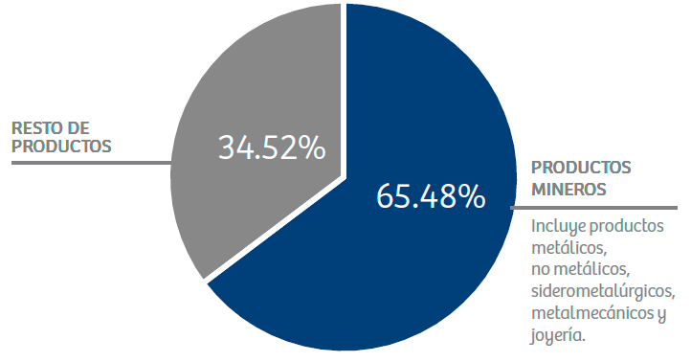

Fuente: Banco Central de Reserva del Perú y SUNAT - Aduanas / Elaborado por el Ministerio de Energía y Minas.

6.2 EXPORT PRODUCTOS
Tabla 6.2
VALOR DE EXPORTACIONES DE PRINCIPALES PRODUCTOS MINEROS (Millones de US$)

RUBRO | Ene-Set 2017 | Part%

Productos Metálicos | 19,517 | 91.97%

Cobre | 9,751 | 45.95%
Oro | 5,927 | 27.93%
Zinc | 1,599 | 7.54%
Plata | 85 | 0.40%
Plomo | 1,215 | 5.72%
Estaño | 283 | 1.33%
Hierro | 386 | 1.82%
Molibdeno | 245 | 1.15%
Otros | 26 | 0.12%

Minerales no metálicos | 418 | 1.97%
Sidero-metalúrgicos y joyería | 928 | 4.37%
Metal-mecánicos | 358 | 1.69%

TOTAL EXPORTACIONES MINERAS | 21,221 | 100%

ESTRUCTURA DE VALOR DE LAS EXPORTACIONES MINERAS ACUMULADO ENERO - SETIEMBRE* 2017
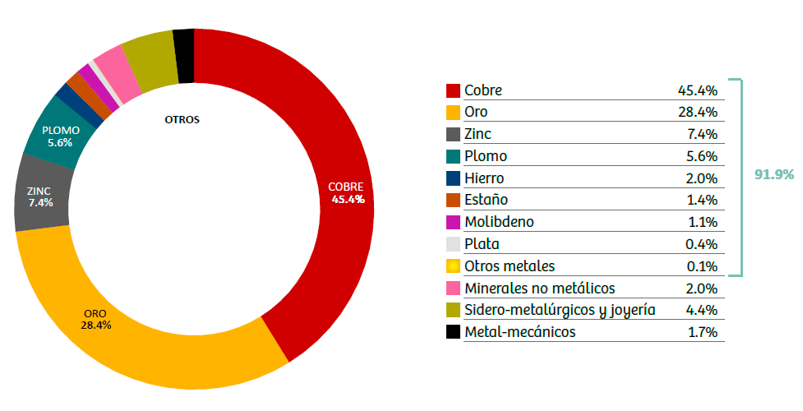
PARTICIPACIÓN DE PRODUCTOS MINEROS EN EL VALOR DE EXPORTACIONES NACIONALES (Millones de US$)

RUBRO | Ene-Set 2017 | Part%

Cobre | 9,751 | 30.09%
Oro | 5,927 | 18.29%
Zinc | 1,599 | 4.93%
Plata | 85 | 0.26%
Plomo | 1,215 | 3.75%
Estaño | 283 | 0.87%
Hierro | 386 | 1.19%
Molibdeno | 245 | 0.76%
Otros | 26 | 0.08%

TOTAL EXPORTACIONES NACIONALES | 32,408 | 100%

Fuente: Notas de estudios del Banco Central de Reserva del Perú y SUNAT - Aduanas / Elaborado por el Ministerio de Energía y Minas.

7. INVERSIONES
Tabla 7
INVERSIONES MINERAS (US$)

PERIODO | EQ. DE PLANTA. | EQ. MINERO | EXPLORACIÓN | EXPLOTACIÓN | INFRAESTRUCTURA | OTROS | PREPARACIÓN | TOTAL
2008 | 141,038,944 | 176,688,012 | 167,839,351 | 440,246,645 | 321,482,441 | 328,783,686 | 131,980,228 | 1,708,059,306
2009 | 319,825,374 | 499,659,327 | 393,600,074 | 531,388,349 | 376,380,329 | 504,747,514 | 196,060,821 | 2,821,661,789
2010 | 416,011,993 | 518,078,947 | 615,815,227 | 737,890,193 | 827,591,969 | 443,780,328 | 510,276,007 | 4,069,444,664
2011 | 1,124,827,734 | 776,151,268 | 869,366,744 | 869,507,216 | 1,406,825,781 | 1,412,256,088 | 788,187,748 | 7,247,122,580
2012 | 1,140,068,755 | 525,257,850 | 905,401,645 | 1,005,372,534 | 1,797,233,970 | 2,491,504,593 | 638,740,607 | 8,503,579,954
2013 | 1,414,373,690 | 789,358,144 | 776,418,375 | 1,076,799,641 | 1,807,744,001 | 3,671,179,592 | 404,548,165 | 9,940,421,607
2014 | 889,223,861 | 557,214,266 | 616,284,597 | 910,292,888 | 1,461,861,124 | 4,014,970,530 | 417,363,603 | 8,867,210,870
2015 | 446,144,458 | 654,180,732 | 526,104,407 | 794,705,359 | 1,226,746,896 | 3,593,604,912 | 375,326,644 | 7,616,813,408
2016 | 234,040,659 | 386,357,050 | 373,166,169 | 933,341,784 | 1,074,886,960 | 900,298,553 | 349,298,041 | 4,251,389,215
2017 (ene-oct) | 215,370,077 | 358,964,283 | 372,665,941 | 817,791,479 | 1,081,442,044 | 514,010,357 | 371,025,462 | 3,731,269,643
Enero | 70,747,553 | 32,650,710 | 25,364,436 | 64,410,828 | 53,156,385 | 29,576,902 | 19,583,930 | 295,490,745
Febrero | 15,263,056 | 22,586,233 | 25,706,555 | 74,382,694 | 62,350,184 | 39,084,988 | 29,650,428 | 269,024,138
Marzo | 11,323,987 | 19,310,310 | 31,174,662 | 85,280,497 | 70,578,364 | 43,885,092 | 42,697,992 | 304,250,903
Abril | 14,246,120 | 24,694,576 | 32,519,193 | 75,591,053 | 88,340,815 | 38,250,787 | 38,836,073 | 312,478,619
Mayo | 12,535,513 | 32,070,347 | 40,296,963 | 95,216,707 | 98,864,873 | 48,364,422 | 54,314,695 | 381,663,521
Junio | 10,528,837 | 60,824,475 | 43,213,471 | 78,185,507 | 116,713,920 | 43,267,896 | 44,716,526 | 397,450,631
Julio | 15,932,842 | 44,352,443 | 39,252,124 | 76,025,134 | 121,147,296 | 94,212,603 | 22,147,565 | 413,070,006
Agosto | 20,593,749 | 47,277,763 | 44,970,448 | 82,075,285 | 161,923,405 | 56,434,695 | 40,385,634 | 453,660,980
Septiembre | 19,838,856 | 39,151,970 | 44,109,806 | 95,050,049 | 150,830,347 | 38,332,742 | 41,856,585 | 429,170,355
Octubre | 24,359,565 | 36,045,455 | 46,058,282 | 91,573,724 | 157,536,456 | 82,600,229 | 36,836,035 | 475,009,746

VARIACIÓN ACUMULADA / ENERO - OCTUBRE
Ene-Oct 2016 | 183,413,910 | 283,778,993 | 289,529,358 | 768,261,977 | 783,998,213 | 803,980,683 | 292,296,753 | 3,405,259,887
Ene-Oct 2017 | 215,370,077 | 358,964,283 | 372,665,941 | 817,791,479 | 1,081,442,044 | 514,010,357 | 371,025,462 | 3,731,269,643
Var% | 17.42% | 26.49% | 28.71% | 6.45% | 37.94% | -36.07% | 26.93% | 9.57%

EVOLUCIÓN ANUAL DE LAS INVERSIONES MINERAS (US$ MILLONES) / US$ MILLONES

 | 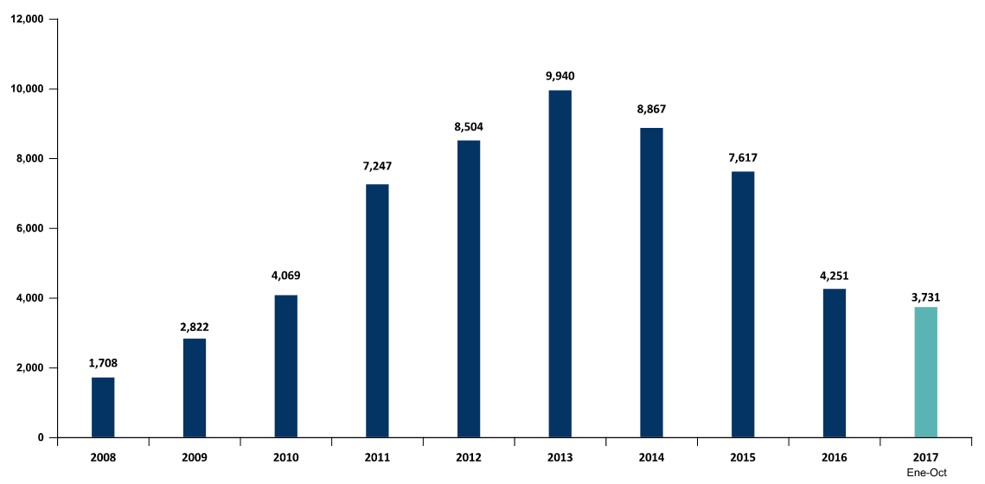

Fuente: Dirección de Promoción Minera - Ministerio de Energía y Minas. Declaraciones Mensuales ESTAMIN.

10. EMPLEO
Tabla 10
EMPLEO DIRECTO EN MINERÍA

SEGÚN TIPO DE EMPLEADOR (PROMEDIO DEL AÑO) |  |  |  |  | SEGÚN REGIÓN - OCTUBRE 2017
PERIODO | COMPAÑÍA | CONTRATISTA | TOTAL |  | REGIÓN | PERSONAS | PART%
2006 | 40,633 | 67,860 | 108,493 |  | AREQUIPA | 31,712 | 16.04%
2007 | 54,613 | 80,368 | 134,981 |  | JUNÍN | 17,704 | 8.96%
2008 | 60,783 | 66,243 | 127,026 |  | LA LIBERTAD | 17,393 | 8.80%
2009 | 58,987 | 67,096 | 126,083 |  | CAJAMARCA | 16,778 | 8.49%
2010 | 67,575 | 97,956 | 165,531 |  | LIMA | 14,827 | 7.50%
2011 | 61,263 | 111,882 | 173,145 |  | PASCO | 14,182 | 7.17%
2012 | 68,330 | 139,441 | 207,771 |  | ÁNCASH | 13,842 | 7.00%
2013 | 67,949 | 140,433 | 208,382 |  | APURÍMAC | 10,725 | 5.43%
2014 | 63,109 | 132,252 | 195,361 |  | ICA | 9,452 | 4.78%
2015 | 62,729 | 132,975 | 195,705 |  | CUSCO | 9,419 | 4.76%
2016 | 61,873 | 112,253 | 174,126 |  | TACNA | 8,713 | 4.41%
 |  |  |  |  | MOQUEGUA | 7,978 | 4.04%
2017 | 63,085 | 121,938 | 185,023 |  | AYACUCHO | 7,862 | 3.98%
Enero | 60,771 | 115,697 | 176,468 |  | PUNO | 5,851 | 2.96%
Febrero | 61,125 | 115,482 | 176,607 |  | HUANCAVELICA | 4,669 | 2.36%
Marzo | 61,098 | 112,690 | 173,788 |  | HUÁNUCO | 2,607 | 1.32%
Abril | 61,125 | 115,482 | 176,607 |  | PIURA | 2,553 | 1.29%
Mayo | 60,983 | 118,772 | 179,755 |  | MADRE DE DIOS | 819 | 0.41%
Junio | 61,395 | 123,199 | 184,594 |  | CALLAO | 357 | 0.18%
Julio | 63,285 | 121,983 | 185,268 |  | LAMBAYEQUE | 132 | 0.07%
Agosto | 69,540 | 126,694 | 196,234 |  | SAN MARTÍN | 81 | 0.04%
Setiembre | 66,864 | 136,374 | 203,238 |  | AMAZONAS | 14 | 0.007%
Octubre | 64,665 | 133,009 | 197,674 |  | LORETO | 4 | 0.002%

Variación Interanual - Octubre
Oct. 2016 | 62,237 | 120,705 | 182,942
Oct. 2017 | 64,665 | 133,009 | 197,674
Var% | 3.90% | 10.19% | 8.05% |  | TOTAL | 197,674 | 100%

CANTIDAD DE TRABAJADORES 2008 - 2017 COMPARATIVO ANUAL EN EL MES DE OCTUBRE
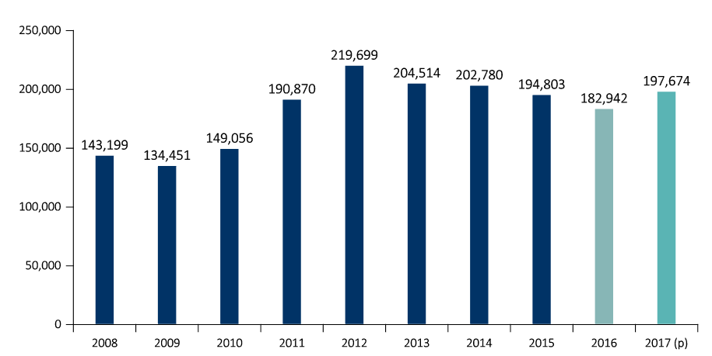

ACCIDENTES MORTALES EN EL SECTOR MINERO

AÑO | ENE. | FEB. | MAR. | ABR. | MAY. | JUN. | JUL. | AGO. | SEP. | OCT. | NOV. | DIC. | Total
2000 | 6 | 4 | 2 | 3 | 3 | 6 | 8 | 0 | 0 | 7 | 8 | 7 | 54
2001 | 2 | 9 | 5 | 5 | 8 | 3 | 8 | 8 | 4 | 5 | 4 | 5 | 66
2002 | 20 | 2 | 4 | 6 | 5 | 5 | 4 | 6 | 4 | 8 | 8 | 1 | 73
2003 | 4 | 8 | 5 | 7 | 5 | 3 | 4 | 5 | 3 | 3 | 4 | 3 | 54
2004 | 2 | 9 | 8 | 5 | 2 | 9 | 1 | 3 | 4 | 7 | 5 | 1 | 56
2005 | 3 | 8 | 6 | 6 | 6 | 3 | 5 | 3 | 7 | 5 | 8 | 9 | 69
2006 | 6 | 7 | 6 | 3 | 6 | 5 | 6 | 5 | 4 | 9 | 4 | 4 | 65
2007 | 5 | 6 | 7 | 3 | 7 | 6 | 4 | 6 | 5 | 6 | 5 | 2 | 62
2008 | 12 | 5 | 7 | 6 | 3 | 5 | 6 | 6 | 5 | 3 | 3 | 3 | 64
2009 | 4 | 14 | 6 | 2 | 3 | 8 | 6 | 4 | 2 | 1 | 4 | 2 | 56
2010 | 5 | 13 | 1 | 6 | 5 | 9 | 6 | 4 | 3 | 4 | 4 | 6 | 66
2011 | 4 | 8 | 2 | 5 | 6 | 5 | 4 | 5 | 4 | 5 | 1 | 3 | 52
2012 | 2 | 6 | 8 | 2 | 4 | 2 | 5 | 5 | 3 | 8 | 4 | 4 | 53
2013 | 4 | 6 | 5 | 6 | 1 | 4 | 4 | 4 | 5 | 2 | 4 | 2 | 47
2014 | 6 | 1 | 1 | 1 | 1 | 3 | 7 | 2 | 2 | 0 | 1 | 7 | 32
2015 | 5 | 2 | 7 | 2 | 0 | 2 | 1 | 2 | 2 | 3 | 3 | 0 | 29
2016 | 4 | 3 | 3 | 1 | 6 | 2 | 2 | 3 | 4 | 1 | 2 | 3 | 34
2017 | 5 | 5 | 3 | 2 | 6 | 1 | 3 | 4 | 2 | 8 |  |  | 39

